Densen様
https://www.densen.co.jp/business/monodukuri/onrobot/

 | 協同→協働

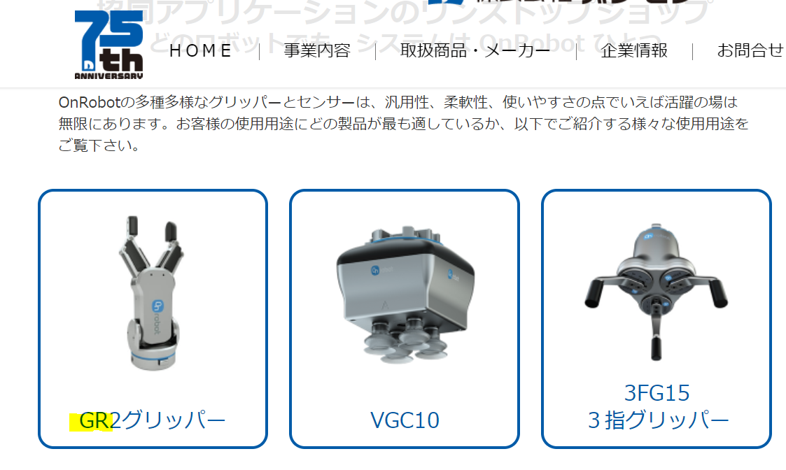

 | GR2→RG2

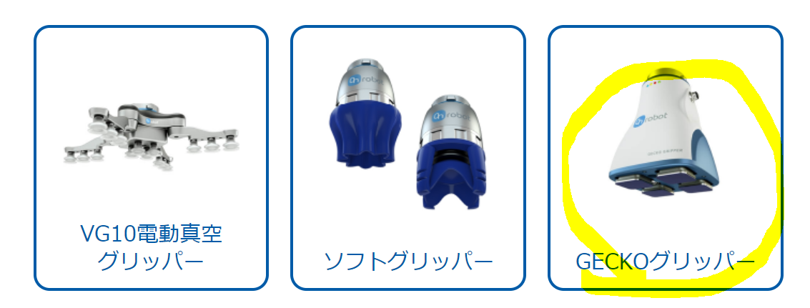

 | ディスコンのため、削除

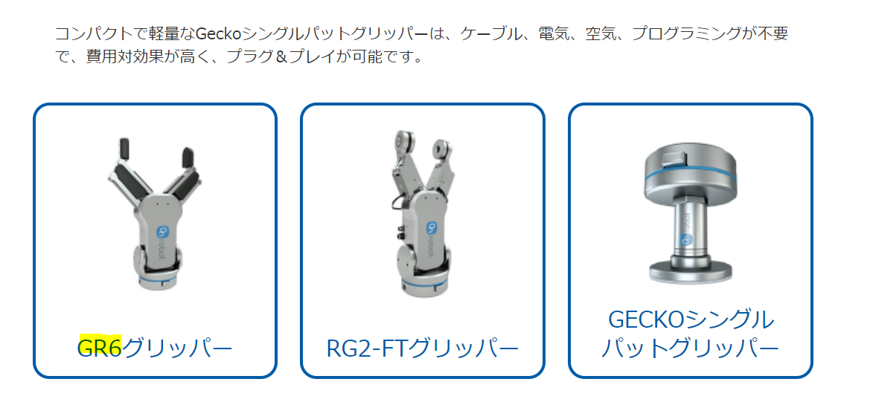

 |  | GR6→RG6

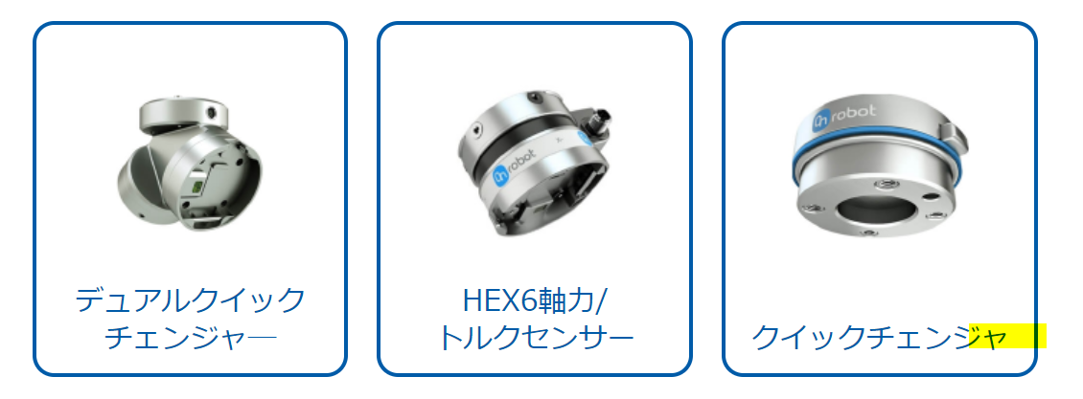

 |  | チェンジャー「ー」を追加

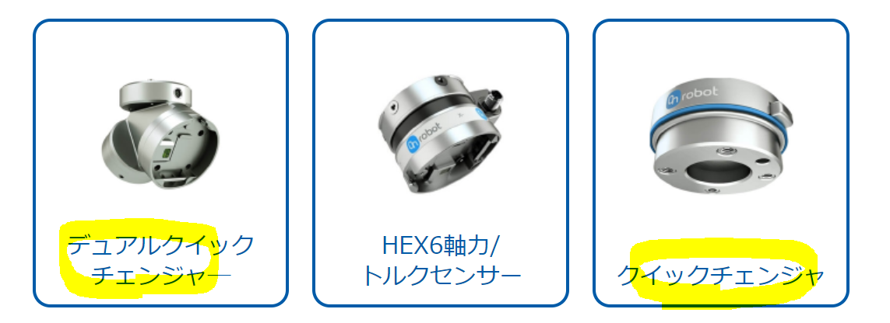

Dual Quick OnRobot Changer （デュアル クイック オンロボット チェンジャー）
Quick OnRobot Changer （クイック オンロボット チェンジャー）
パテントの関係で、上記の２つの名称に変更お願いします。

